关系图
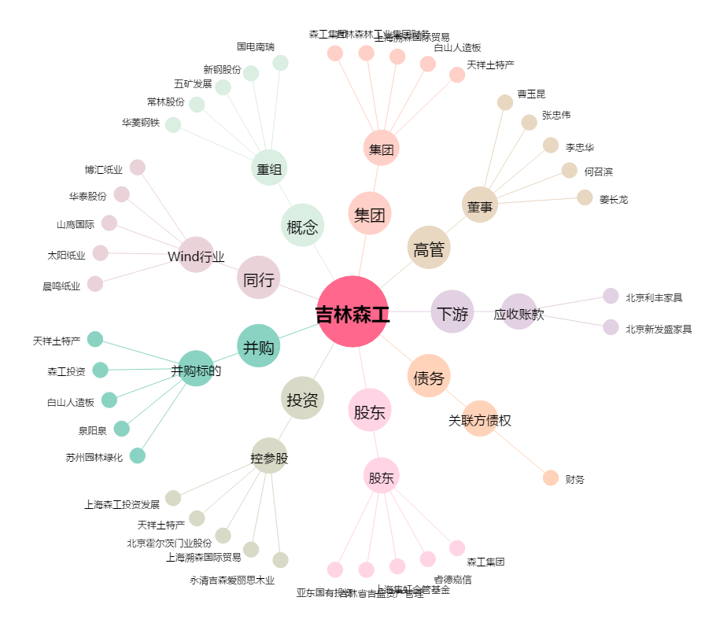
吉林森工[600189.SH] - 关系概览图

